CU_10
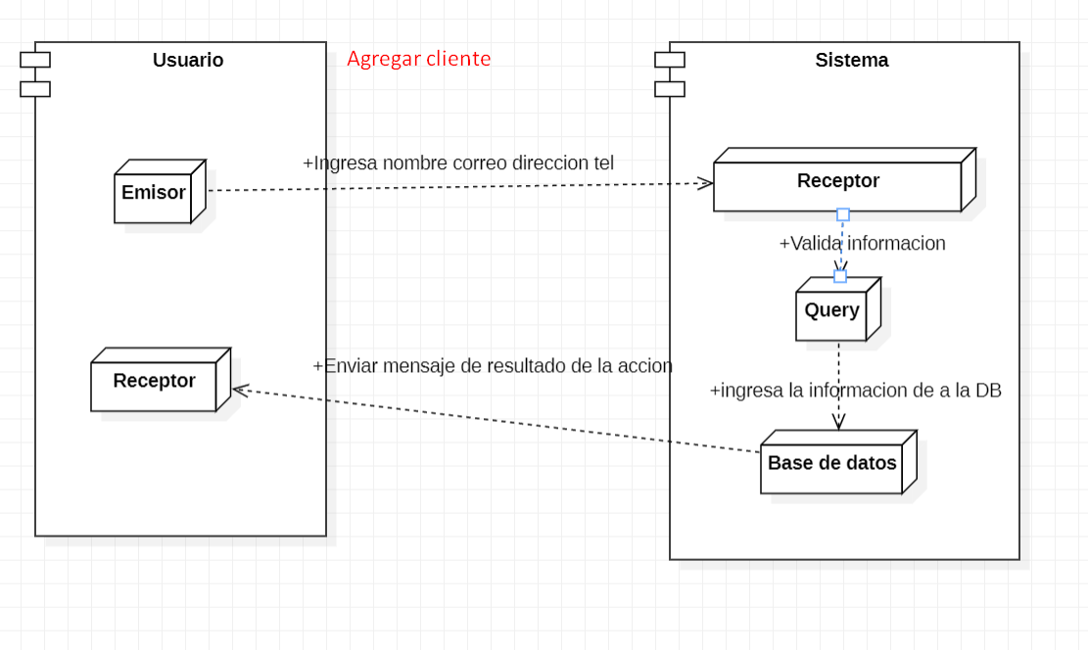
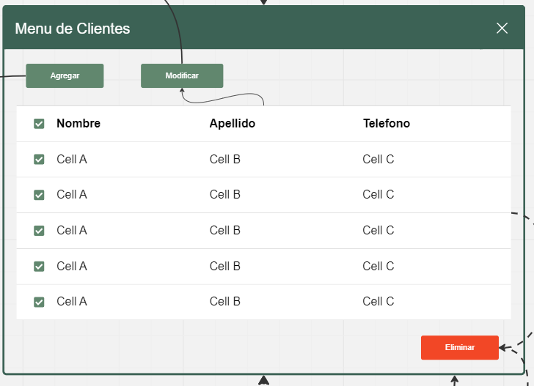
CASOS DE USO |  |  |  |  | DISEÑO MENU PRINCIPAL
Caso de uso | CU_10
Nombre | Agregar Cliente
Precondición | Tener 3 datos oficiales del cliente a ingresar
Postcondición | Si ya esta dado de alta el cliente, se actualizaran los datos.
Autor | Admin y usuario | Fecha | 2023-02-04
Proposito | Crear un sistema funcional capaz de realizar un registro sobre los clientes en la empresa

Flujos alternativos y excepciones
Curso normal
Paso 1:El usuario encargado del software, tendra que elegir el menu de clientes. Paso 2: El usuario debe hacer clic en el botón de registrar cliente. Paso 3: El usuario debe colocar los datos del cliente y verificar que los datos en el sistema son correctos. Paso 4: Una vez llenado todos los campos correctamente preciona el boton de registrar, el software validara la informacion posteriormente guardara los cambios en la base de datos. En caso de no precionar el boton de registrar, y solo se cierra la ventana, el software no guardara nada de datos y no se registrara el cliente, hara lo mismo si preciona boton atras.
Curso alterno
2a= si el cliente no tienen la documentacion necesaria no podra registrarse. 3a= si el usuario le hace falta llenar un campo, no podra completarse el registro 4a=el administrador validara los datos para poder completar el registro, él va aceptar o rechazar
Otros datos
importancia | Alta
Urgencia |  |  | Alta
Comentarios
El registro de clientes puede registrar solo por una admin.
Diagrama de caso de uso |  |  |  | Diagrama de Secuencia
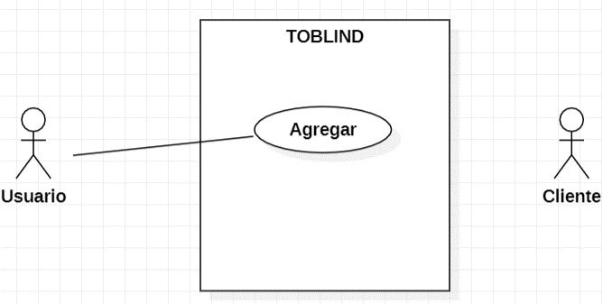
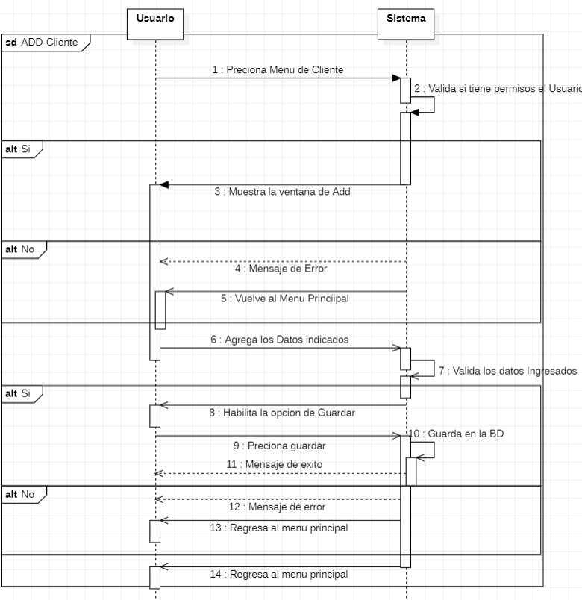

Diseño
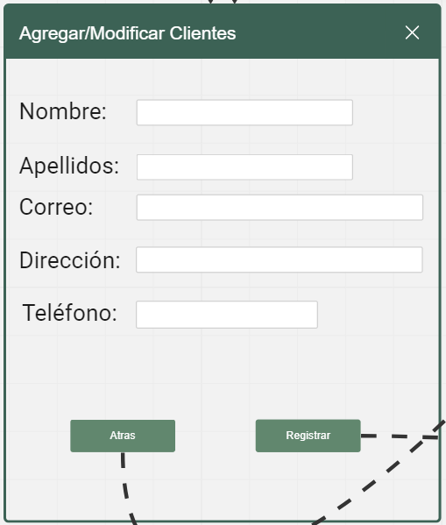

 |  |  |  | Diagrama de Componentes

CU_11
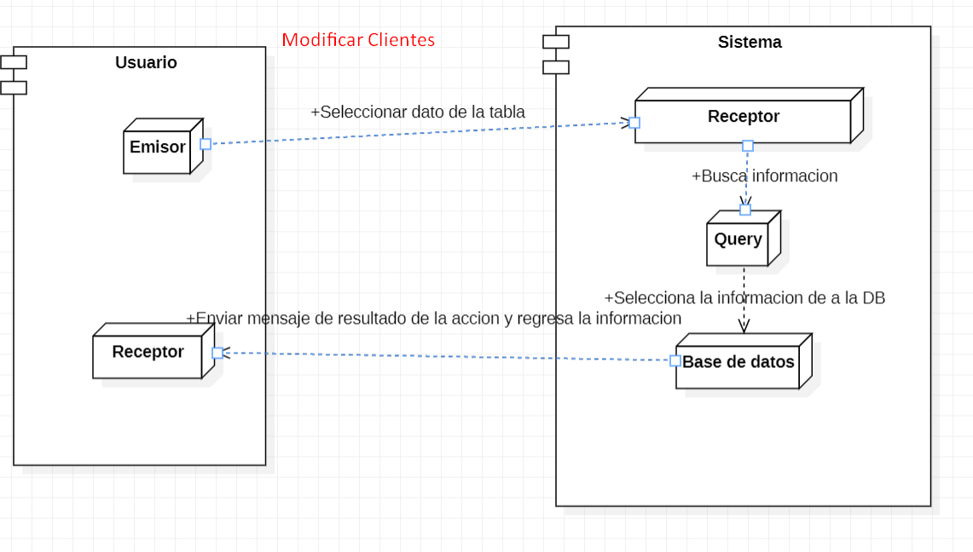
CASOS DE USO |  |  |  |  | DISEÑO MENU PRINCIPAL
Caso de uso | CU_11
Nombre | Modificar Cliente
Precondición | Si el usuario ya esta registrado, los datos e van actualizar
Autor | Mostrara ventana emergente con "Datos Actualizados Correctamente".
Autor | Admin y usuario | Fecha | 2023-02-04
Proposito | Crear un sistema funcional capaz de realizar actualizacion sobre los clientes de la empresa.

Flujos alternativos y excepciones
Curso normal
Paso 1:El usuario encargado del software, tendra que elegir el menu de clientes. Paso 2: El usuario debe seleccionar un cliente en la tabla y hacer clic en el botón de modificar cliente. Paso 3: El usuario debe colocar los nuevos datos del cliente y verificar que los datos que muestra el sistema son correctos. Paso 4: Una vez llenado todos los campos correctamente preciona el boton de guardar, el software validara la informacion posteriormente registrara los cambios en la base de datos. En caso de no precionar el boton de guardar, y solo se cierra la ventana, el software no guardara nada de datos el cliente, hara lo mismo si preciona boton atras.
Curso alterno
2a= si el cliente no esta registrado en la base de datos y no se muestra en la tabla, tendra que registrarse. 3a= si el usuario le hace falta llenar un campo, no podra completarse la modificacion. 4a=el administrador validara los datos para poder completar la modificacion, él va aceptar o rechazar
Otros datos
importancia | Alta
Urgencia |  |  | Alta
Comentarios
La modificicacion de un cliente puede ser registrado por un solo administrador.
Diagrama de caso de uso |  |  |  | Digrama de Secuencia
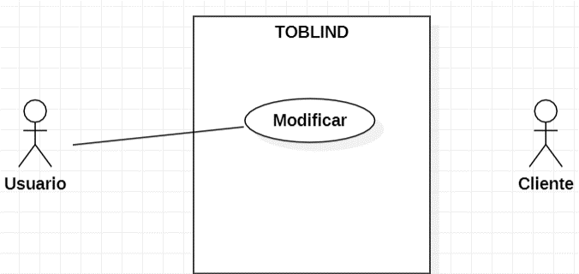
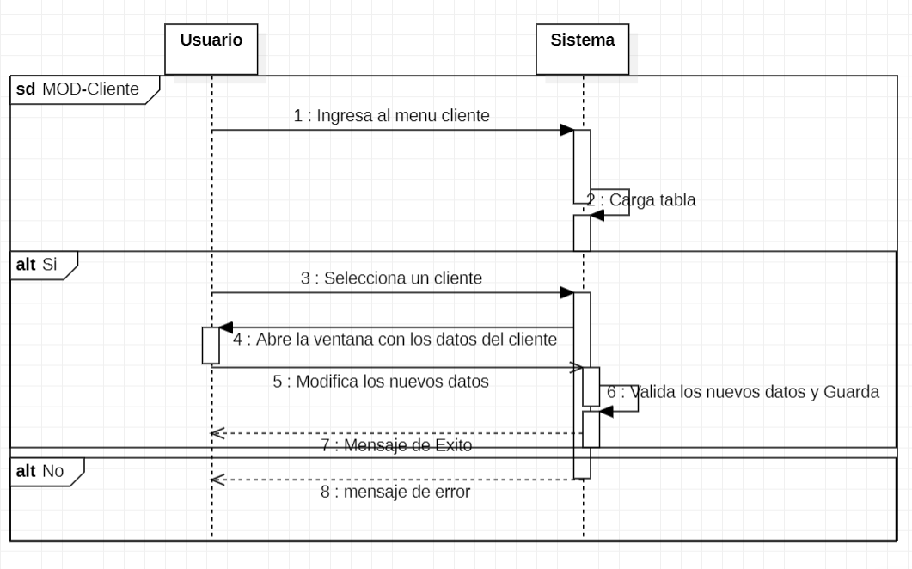

Diseño |  |  |  | Digrama de Componentes

CU_12
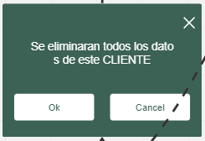
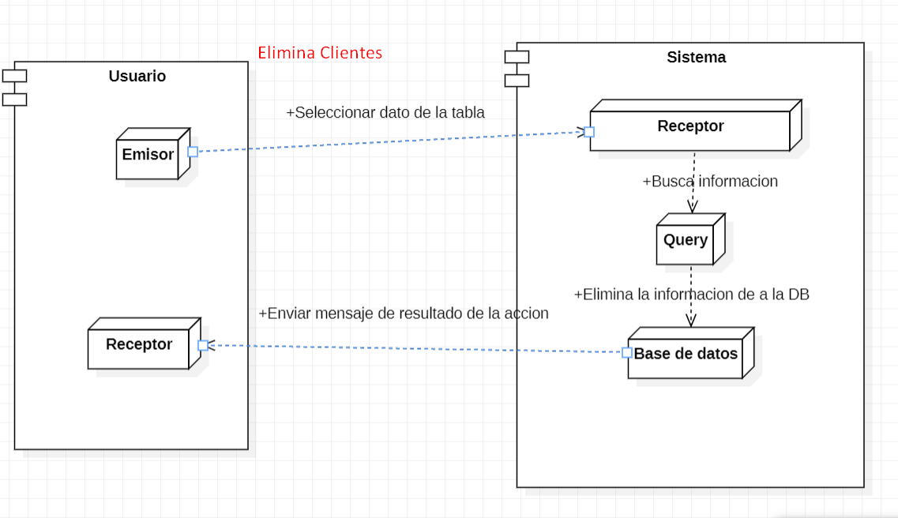
CASOS DE USO |  |  |  |  | DISEÑO MENU PRINCIPAL
Caso de uso | CU_12
Nombre | Eliminar Cliente
Precondición | Si el usuario tienen que estar registrado en el sistema.
Postcondición | Mostrara ventana emergente con "Datos Eliminados Correctamente".
Autor | Admin y usuario | Fecha | 2023-02-04
Proposito | Crear un sistema funcional capaz de eliminar los datos sobre los clientes registrados.

Flujos alternativos y excepciones
Curso normal
Paso 1:El usuario encargado del software, tendra que elegir el menu de clientes. Paso 2: El usuario debe seleccionar un cliente en la tabla y hacer clic en el botón de eliminar. Paso 3: El usuario debe confirmar la accion. Paso 4: Una vez llenado confirmado, procedera a eliminarse de la base de datos y volvera al menu de clientes. En caso si preciona el boton de cancelar solo se cierra la ventana.
Curso alterno
2a= si el cliente no aparece en la tabla, es porque no esta registrado el cliente. 3a= si el usuario tendra que confirmar la accion para que se ejecute.
Otros datos
importancia | Alta
Urgencia |  |  | Alta
Comentarios
La eliminarcion de un cliente puede ser realizada por un admin.
Diagrama de caso de uso |  |  |  | Digrama de Secuencia
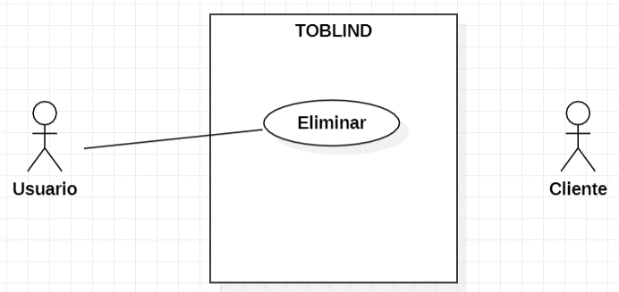
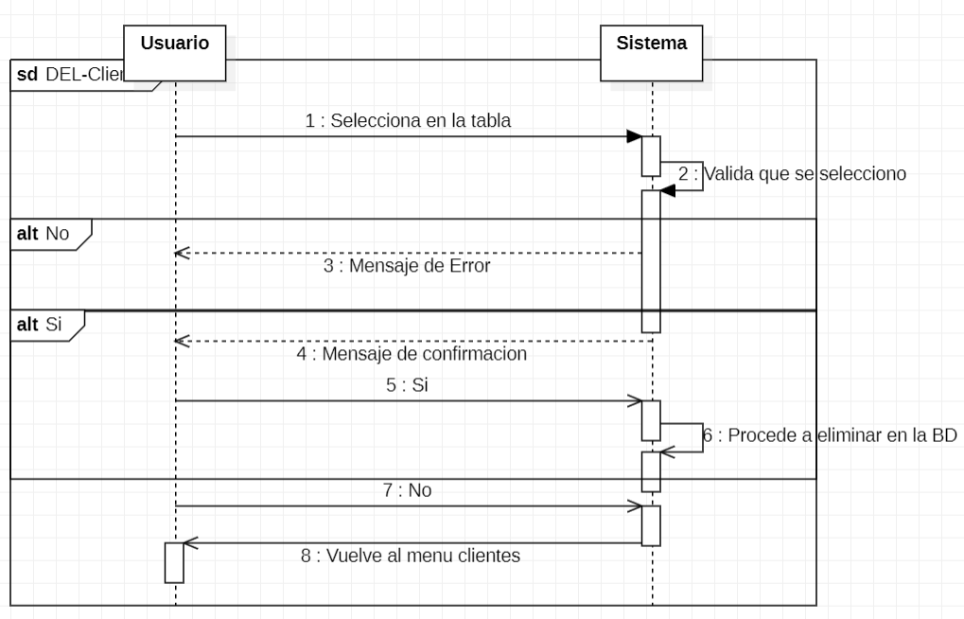

Diseño |  |  |  | Digrama de Componentes

